Ej1
Ejercicio 1.
Si los cuartiles dividen los datos en 4 partes iguales y cada una de las partes iguales tienen un 25% de los
datos.

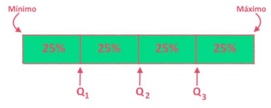

El cuartil 1 deja por debajo el 25% de los datos y por encima el 75% de los datos.
El cuartil 2 deja por debajo el 50% de los datos y por encima el 50% de los datos.
El cuartil 3 deja por debajo el 75% de los datos y por encima el 25% de los datos.

